Sheet1
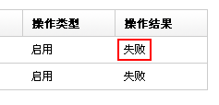
问题描述 | 优先级 | 状态 | deadline | 跟进人
人工选择宝贝时，搜索不要对大小写敏感 | P1 | open | 2011-06-26 | 傻鱼
历史操作的"操作时间"存在8个小时时差 | P1 | open | 2011-06-26 | 文广
历史操作详情页面缺少分页 | P1 | open | 2011-06-26 | 傻鱼
操作失败，需要mouseover时提示失败原因 | P2 | open | 2011-06-18 | 傻鱼
首页和意见建议反馈 width 和 其他页面不一致，页面切换时老是在抖动 | P2 | open | 2011-06-26 | 傻鱼
人工选择宝贝时，每点击一次搜索，搜索结果就会复制一份 | P2 | open | 2011-06-26 | 傻鱼
访问app.23201.com要跳转到app.23201.com/top/index.html | P3 | open | 2011-06-26 | 文广
新建模板时，点“保存并预览”经常出错 | P1 | hold | 2011-06-26 | 傻鱼
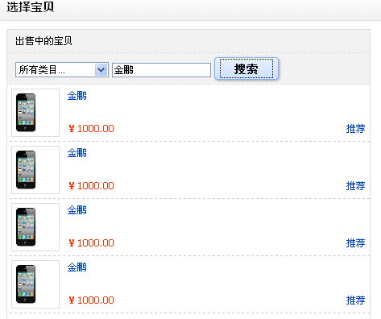
404页面优化 | P2 | hold | 2011-06-18 | 文广
随机推荐3个 改为 取过去一个月成交金额最多的3个 | P1 | closed | 2011-06-18 | 文广
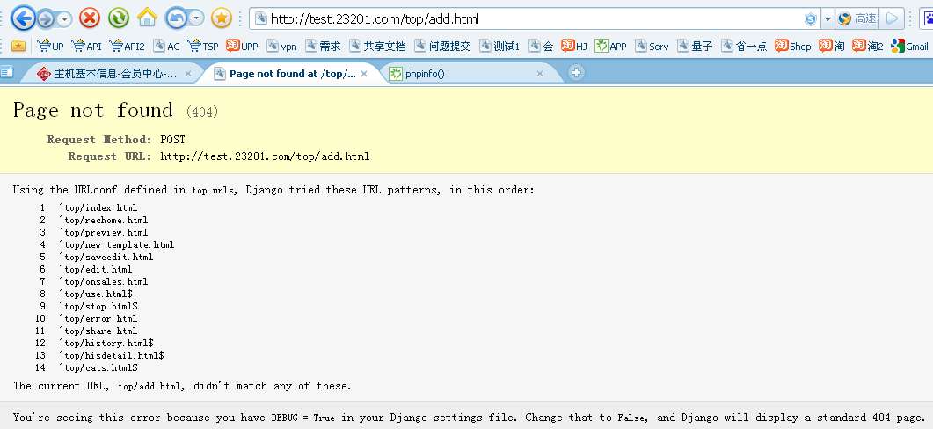
插入到宝贝详情页的图片没连接，标题的链接是错的 | P0 | closed | 2011-06-26 | 傻鱼
“历史操作详情”少打了1个字：“史” | P1 | closed | 2011-06-26 | 傻鱼
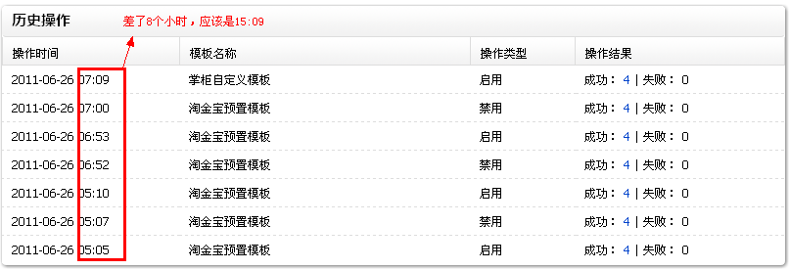
预览时，宝贝图片和宝贝标题的URL都是错的 | P1 | closed | 2011-06-26 | 傻鱼
“正在禁用”或“正在启用”的“确定”和"关闭"均去掉，给用户操作越少越好，文案改为： 届时我们会为您自动刷新页面。 您也可以点击刷新页面进行手动刷新。 | P2 | closed | 2011-06-26 | 傻鱼
左侧导航二级菜单样式丢了？现在好丑 | P3 | closed | 2011-06-26 | 傻鱼
nick后面的感叹号改为中文的感叹号！ | P3 | closed | 2011-06-26 | 傻鱼
需要自定义宝贝请点击“创建模板”，单引号需要改为中文双引号 | P3 | closed | 2011-06-26 | 傻鱼
操作确认时，“关闭”和“取消”重复，去掉“取消”吧；另外，中间换行 | P3 | closed | 2011-06-26 | 傻鱼
C店价格显示时小数点有问题 | P3 | open | 2011-07-03 | 傻鱼
在应用里增加“最近启用店铺”列表，刺激用户启用淘金宝 | P2 | open | 2011-07-03 | 李杰

